Sheet1
【机票应收款帐单】

 | erp操作人： |  | 团号： |  | 项目名称： | KMTA-240308-ZSK877A

序号 | 姓名 | 记录号 | 航班时刻 | 出票价格 | 退票价格 | 票号 | 出票系统 | 行程单
 | LIAO/JIANBO MR | HF5017 | HU7960 N TH27JUN YVRSZX HK2 0110 0525+1 | 8727 |  | 880-2661003660
 | LIAO/ZHEFU MR | HF5017 | HU7960 N TH27JUN YVRSZX HK2 0110 0525+1 | 8727 |  | 880-2661003661
 | LIAO/JIANBO MR | HF5017 | CA997 Q FR09AUG PEKYVR HK2 1700 1500 | 13300 |  | 999-2661003662
 | LIAO/ZHEFU MR | HF5017 | CA997 Q FR09AUG PEKYVR HK2 1700 1500 | 13300 |  | 999-2661003663

应收小计 |  |  |  | 44054 | 0
应收合计 |  |  |  | 44054

 | 制单人： | 张佳 |  | 财务审核人：

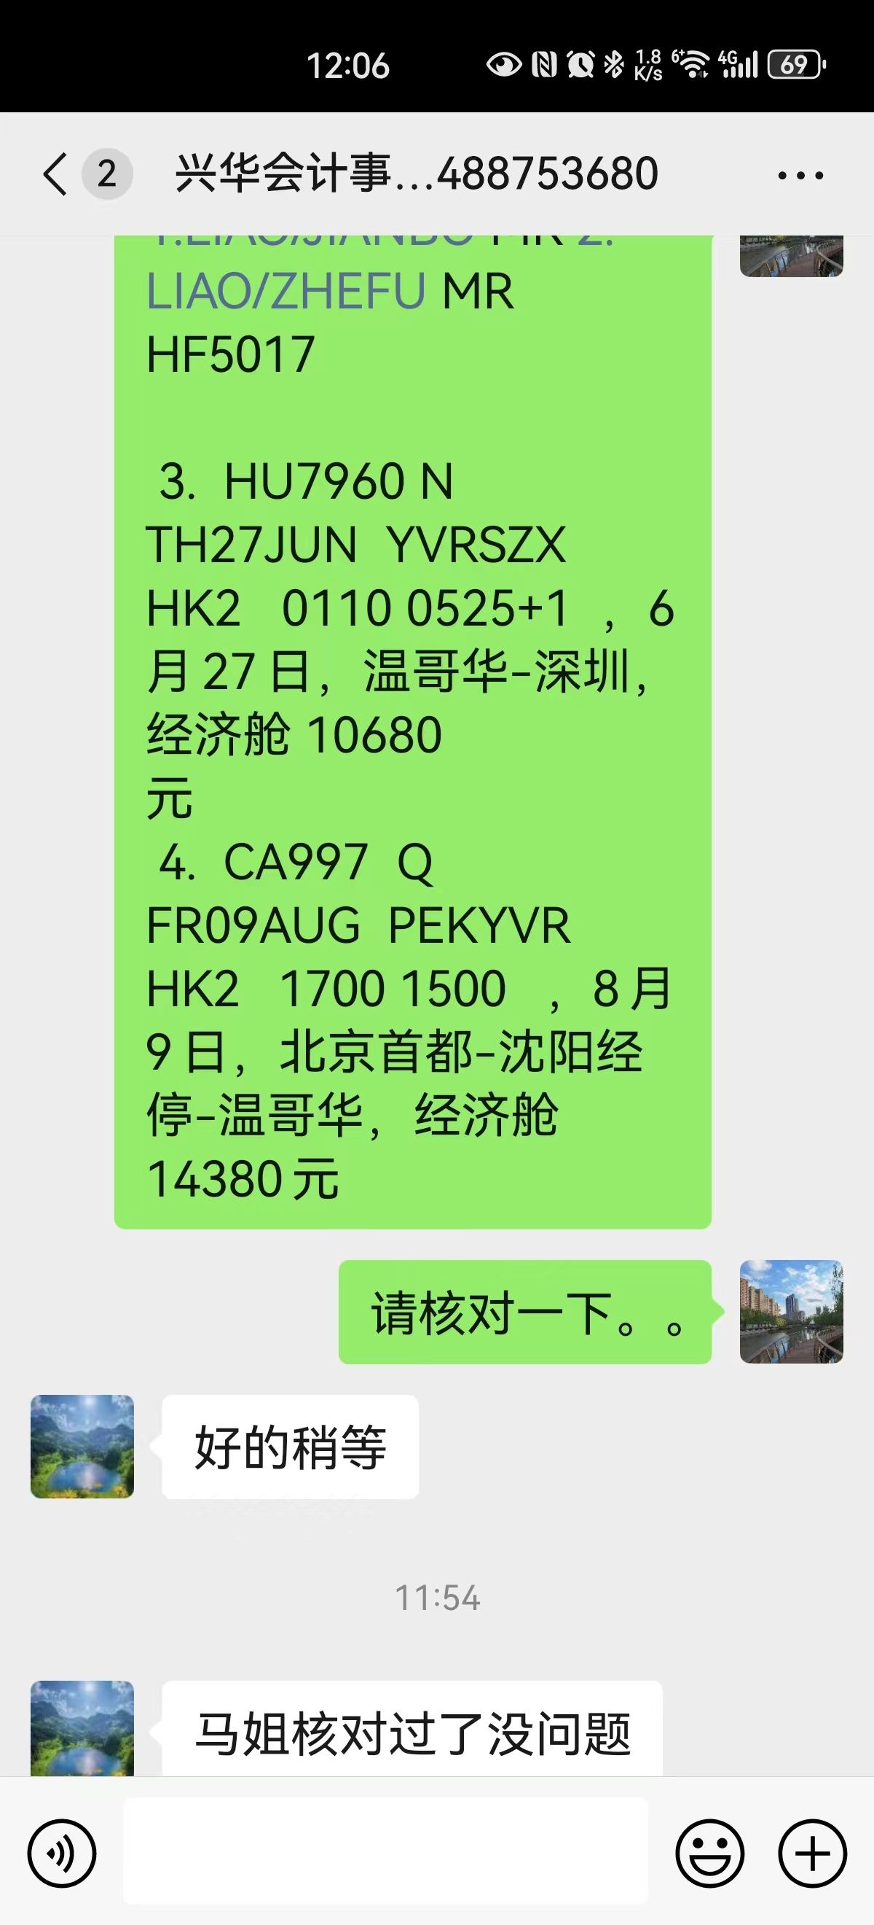
 |  |  |  |  | 50120
 |  |  |  |  | -44054
 |  |  |  |  | -80

